需求
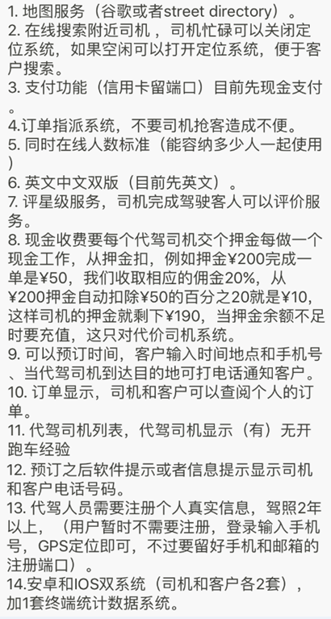

司机接单模式改为抢单

测试方法及工具
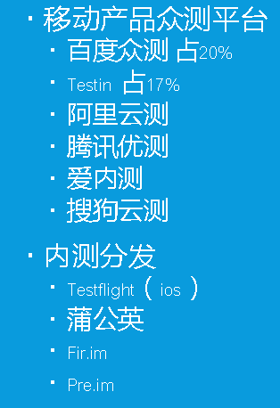
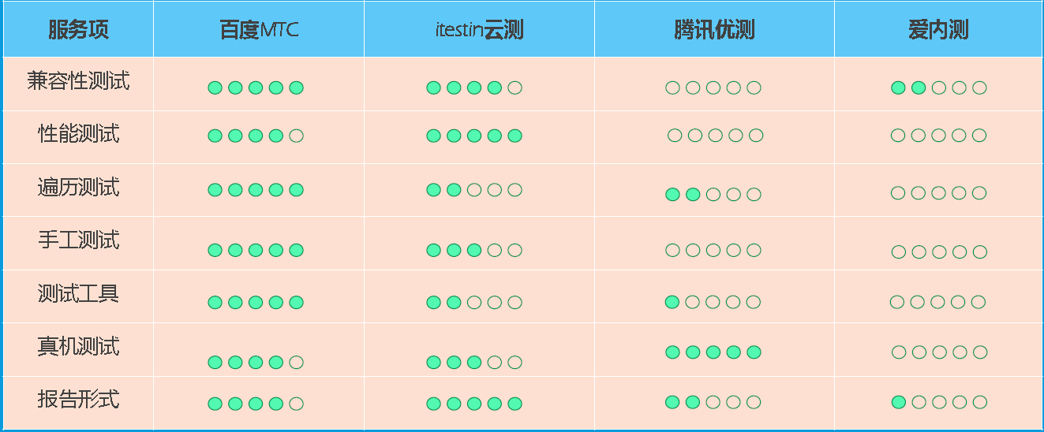
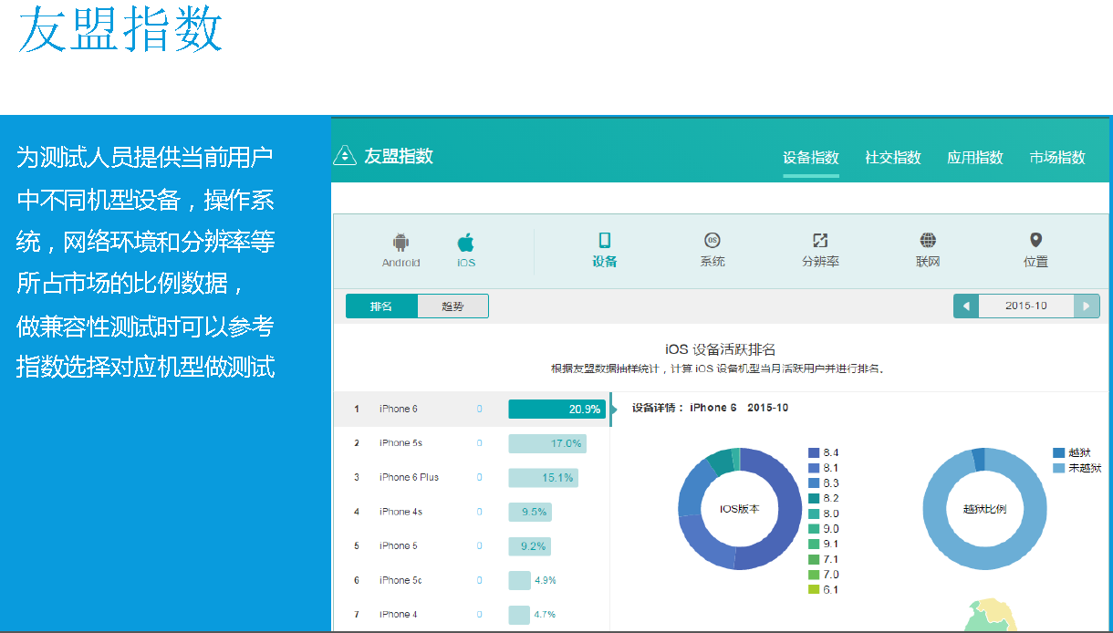
bug管理工具 | 蒲公英bug管理云 | https://bug.pgyer.com/
手工测试 | 黑盒为主
测试平台 | 百度MTC | http://mtc.baidu.com/
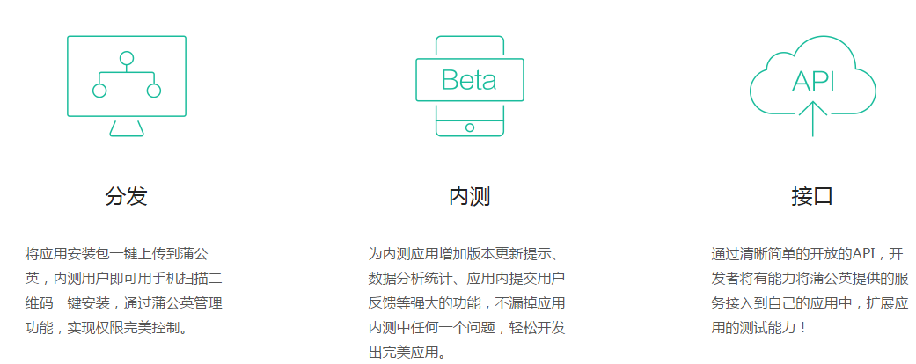
 | 蒲公英 | https://www.pgyer.com/ | 分发、内测、IOS上线预审

应用统计 | 友盟指数 | http://www.umeng.com/

VPN应用 | lantern | 用不了了
 | 赛风 | 网速比较慢

